List 1
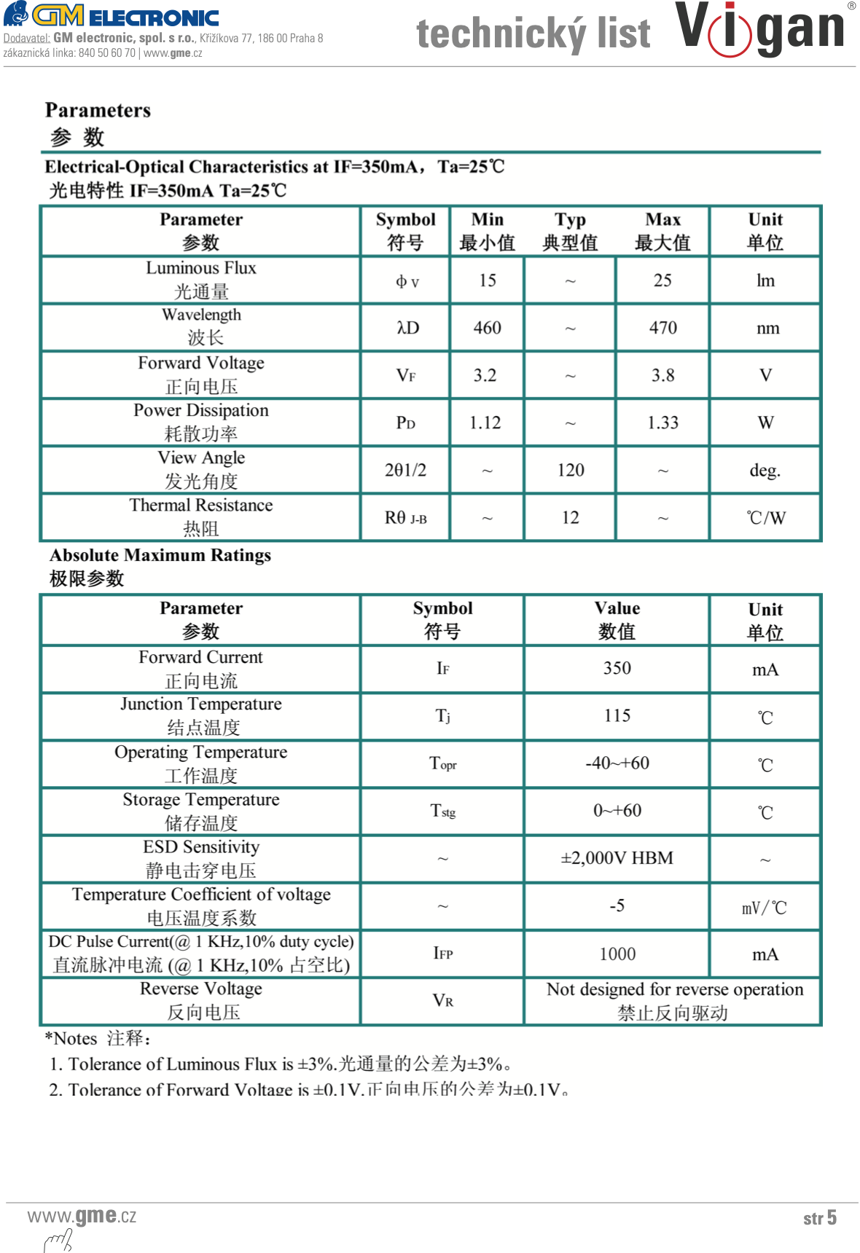
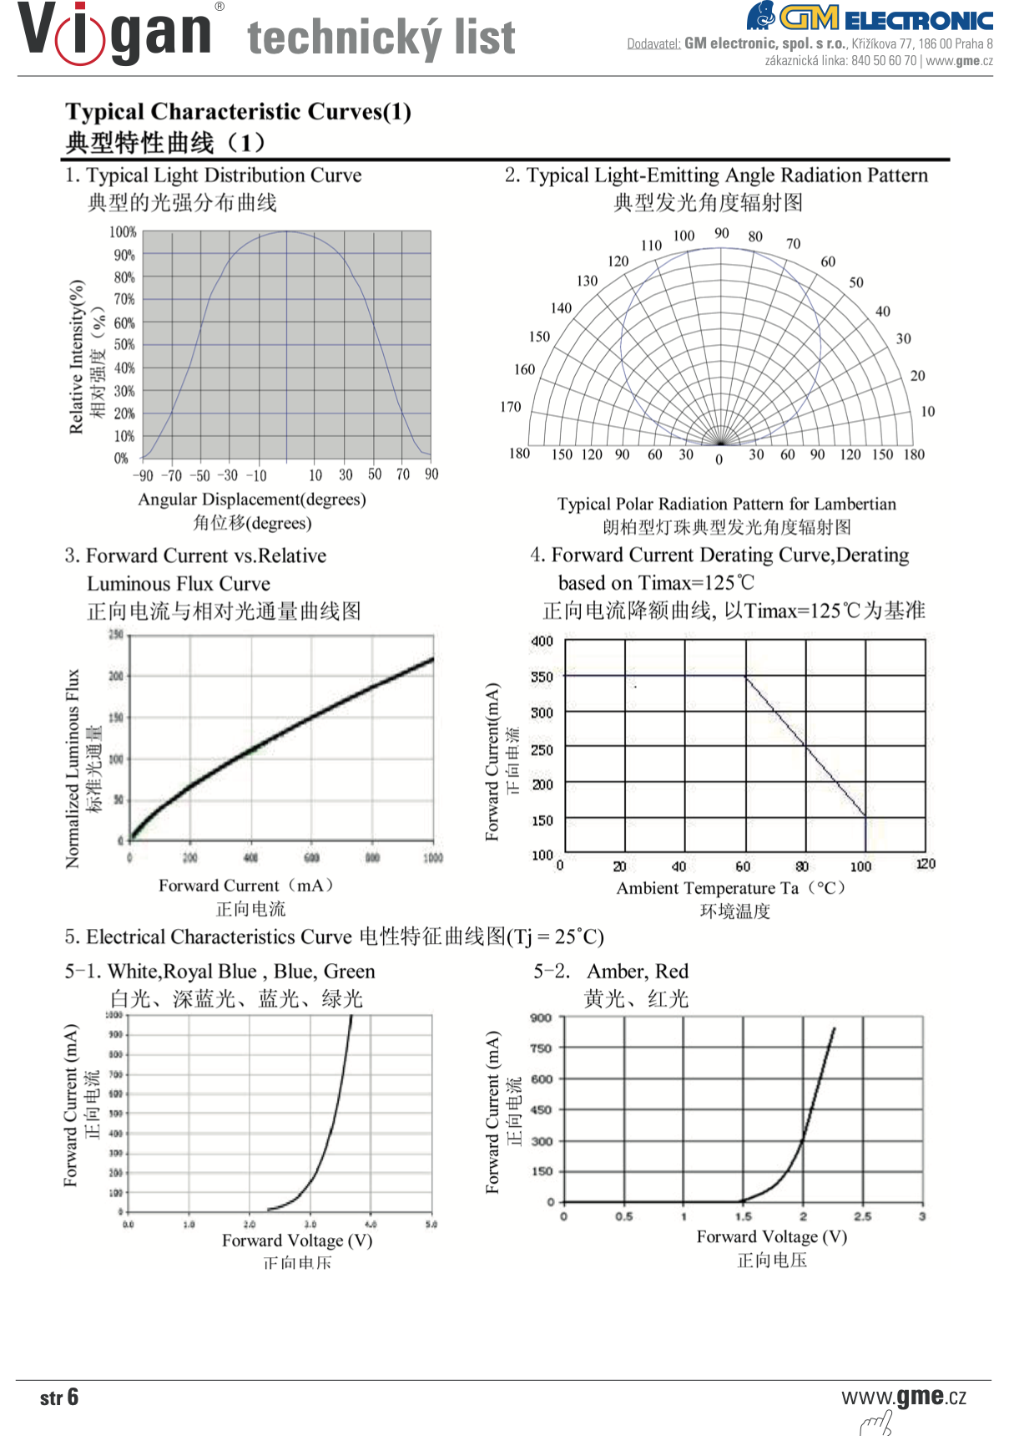
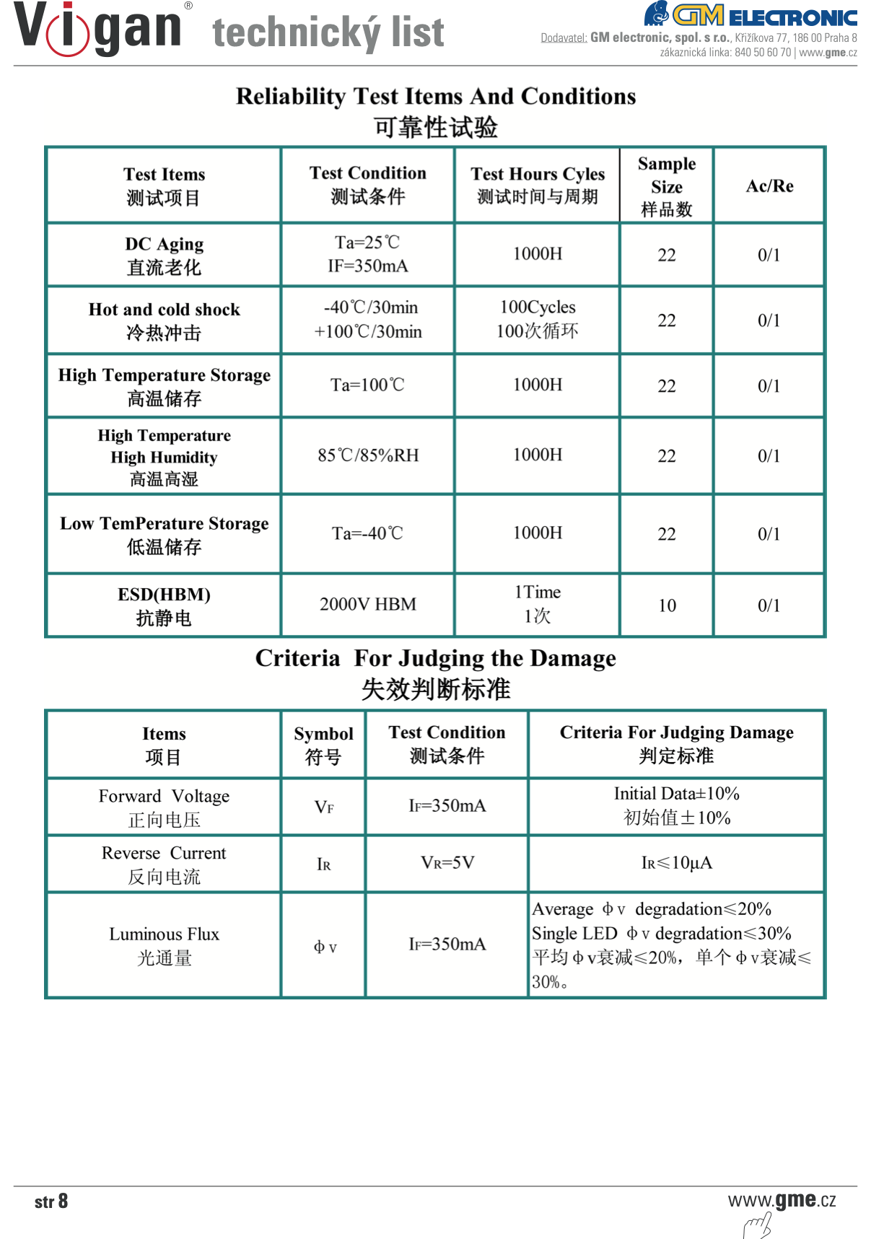
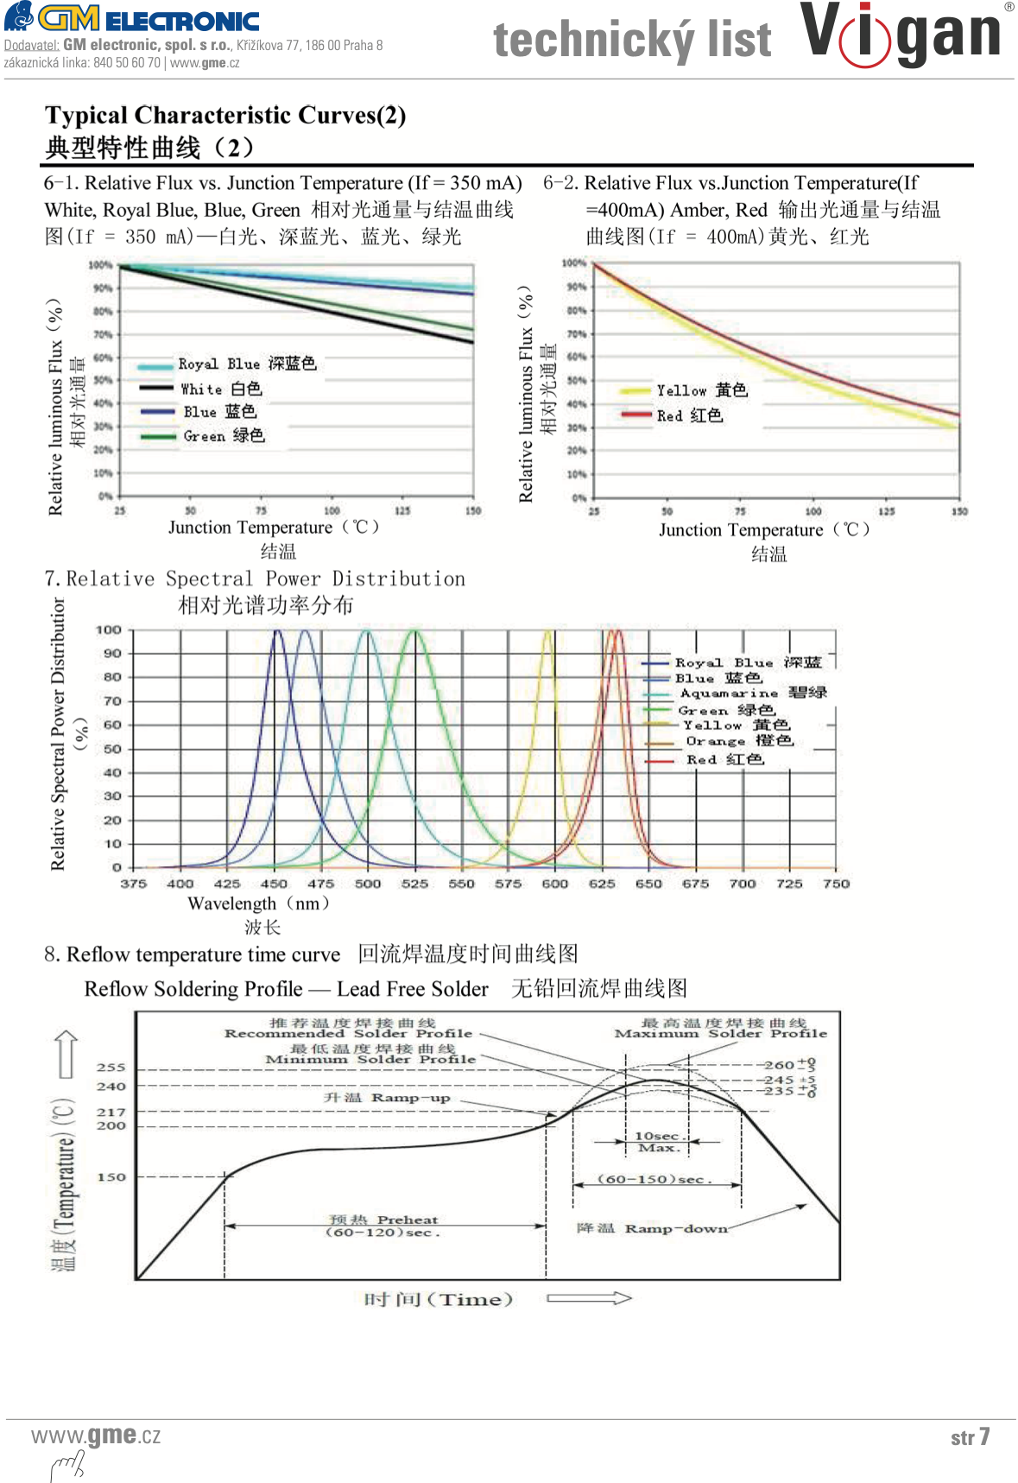
ANO/NE | Intenzita program PWM 8bit | Center wavelength nm | Dominant wavelength nm | Lambda peak nm | FWHM nm | Intesity uW/cm2 | peak intesity uW/cm2/nm
x | 1 | 455.248 | 459.968 | 452.975 | 23.747 | 96752.915 | 3203.802
 | 2 | 455.425 | 459.993 | 451.069 | 25.239 | 104638.08 | 3523.499
 | 3 | 456.061 | 460.587 | 447.267 | 30.822 | 126514.69 | 4323.187
 | 4 | 456.214 | 461.394 | 444.422 | 37.302 | 150195.83 | 4427.471
 | 5 | 456.893 | 462.662 | 441.584 | 44.360 | 174436.19 | 4533.153
 | 10 | 457.576 | 463.760 | 439.696 | 50.202 | 196577.46 | 5221.722
 | 15 | 458.032 | 465.263 | 434.987 | 58.248 | 228944.55 | 2844.953
 | 30 | 462.760 | 470.001 | 434.987 | 82.387 | 308690.17 | 3138.116
 | 50 | 467.185 | 474.188 | 434.987 | 99.048 | 356543.41 | 3134.744
 | 100 | 469.765 | 477.382 | 434.987 | 113.607 | 396425.01 | 3131.636
 | 170 | 284.756 | 484.733 | 400.709 | 569.512 | 566626.51 | 3384.119
x | 255 | 469.449 | 479.625 | 434.987 | 108.466 | 379950.47 | 3133.835

Kód produktu: | 518-198

Výrobce | GETIAN

Pouzdro | Hexagon 20mm

Vyzařovací úhel | 120 °

Výkon | 3 W

Barva světla | modrá

Počet čipů | 1

Uf | 3,5 - 4,5 V

Proud If | 750 mA

Světelný tok | 20 - 30 lm

Vlnová délka | 465 nm

